开票明细
产品 | 单价 | 数量 | 金额 | 开票单位 | 开票信息 | 备注
春节礼盒 | 242 | 17 | 4114 | 上海中高后勤服务（集团）有限公司 | 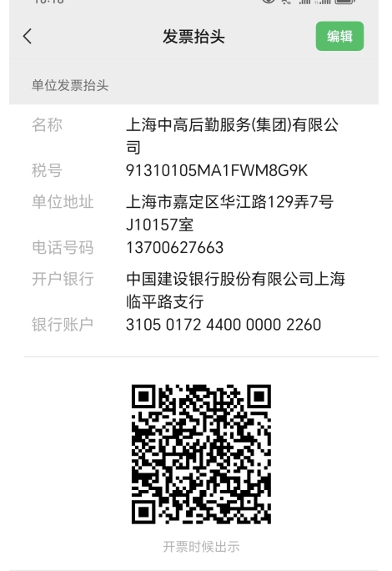
春节礼盒 | 242 | 135 | 32670 | 中高后勤服务（云南）有限公司 | 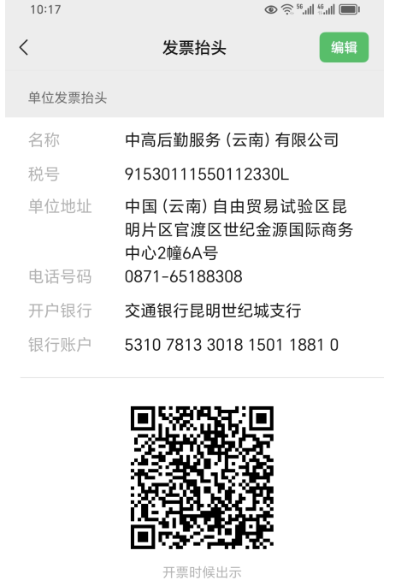
春节礼盒 | 242 | 5 | 1210 | 云南云瑞酒店管理有限公司大理分公司 | 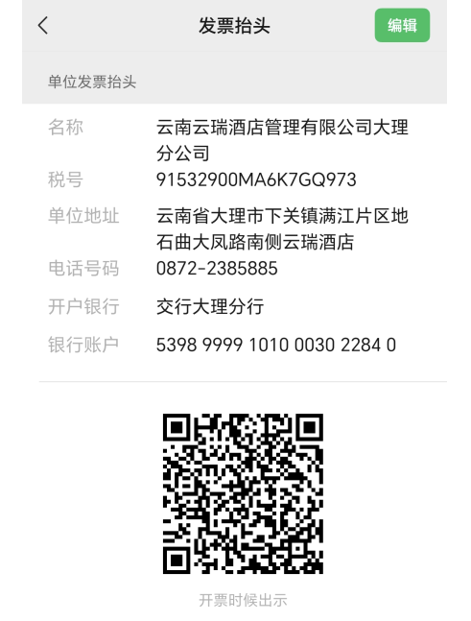
春节礼盒 | 242 | 5 | 1210 | 中高后勤服务（云南）有限公司大理分公司 | 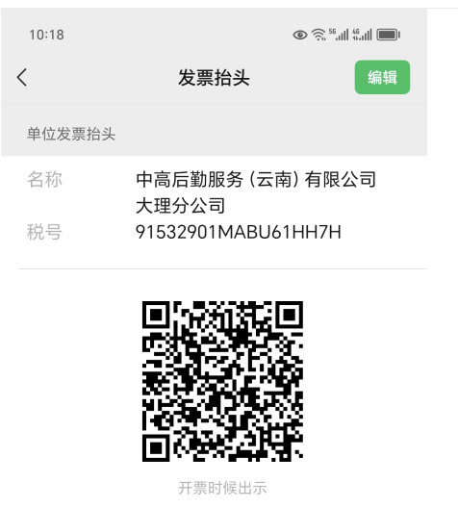
合计 |  | 162 | 39204

